涉及字段
盘面数据 | 沪深京指数点位、涨跌幅
 | 成交额 换手率
 | 涨跌家数

成交结构 | 超大单 大单资金流向
 | 大单成交占比
 | 主力动向
资金面与情绪面 | 超大单 大单资金流向
 | 盘中情绪 短线情绪 | 数值越大表示市场短线情绪越高 | 找董月玲要

使用行情协议获取当天和上一交易日的下列数值，提供给AI 用于盘面描述。
提示词：以下分别为上证指数、创业板指、深证成指、科创50的盘面数据以及成交结构。短线情绪数值越高则说明市场短线情绪越浓烈，可以和上一日对比也可以对比盘中的最高点最低点。请根据该事实数据描述A股市场整体情况。走势不一致的指数可以分开描述，走势相似的指数可以归类描述。请注意，提供给你的数据为事实数据，请完全依据这些数据进行描述，不可以对数值进行任何修改或自我填充。

需要监控的指数 | 000001
 | 399006
 | 399001
 | 000688

 | 字段含义 | 字段参数名 | 字段参数colid | 掩码 | 字段说明
涉及的字段 | 昨收 | CLOSE | 2 |  | 昨收，前收盘，期货昨结算
 | 今开 | OPEN | 3 |  | 今开盘
 | 最高 | MAX | 4 |  | 最高价 | ？？？
 | 最低 | MIN | 5
 | 今日收盘用哪个？
 | 主买净额 | VAR0419 | 211 | MASK4
 | 大宗净流入 | INOUTHB | 212
 | 主力净额 | VAR0412 | 212 | MASK4
 | 主力净比 | VAR0413 | 215 | MASK4

 | 量比 | LB | 35 |  | 量比
 | 换手率 | HSL | 36
 | 涨家数 |  | 1001 |  | 涨家数
 | 跌家数 |  | 1002
 | 盘后成交额 |  | 62 |  | 盘后成交额

行业板块 |  |  |  | 新闻 | 成分股创历史新高

 | 市场异动 |  |  | 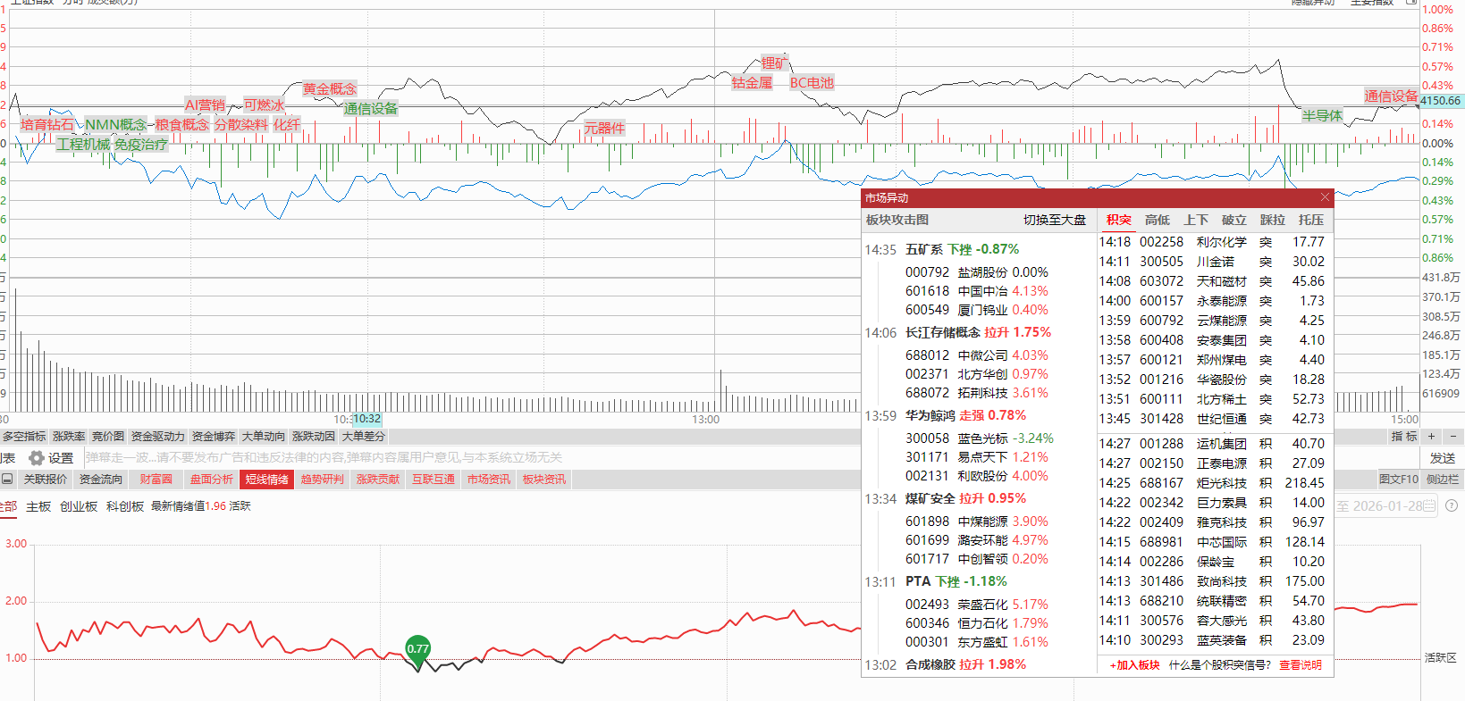
概念板块涨幅\跌幅排行前三 | /TQLEX?Entry=HQServ.PBHYStat
根据涨幅进行排序 | { "Head": { "CharSet": "1", "Target": 0, "SSOToken": "string" }, "Num": "3", "Blocktype": "0", "Desc_order": "0", "Iszangsu": "0", "Pos": "-1", "Needtotalnum": "2" } | { "Head": { "CharSet": "1", "Target": 0, "SSOToken": "string" }, "Num": "3", "Blocktype": "0", "Desc_order": "1", "Iszangsu": "0", "Pos": "-1", "Needtotalnum": "2" } |  | { "Setcode": 1, "Code": "999999", "num": 146, "zstddeDataList": [ { "Value": 14628266000, "Rate": [ { "value": [ 8114, 7140, 3927, 3726 ] } ] } ] } | Setcode number 股票代码 1 Code string 股票市场 999999 num number 数量量 146 zstddeDataList array 每分钟资金流向数据 Value number 总数据(额,量或单数) 14628266000 Rate array 4个数组：特大/大/中/小单 value复制 array 4个数据：买入/卖出/主买/主卖 复制 [8114,7140,3927,3726]
板块资金 前3后3 | /TQLEX?Entry=HQServ.PBXmlBlock | Blockid分为MStock_ZLJX_ADDE（跌）MStock_ZLJX_ADDE_R（涨），分别为按跌幅排序和按涨幅排序取前三
 | { "Head": { "Target": 0 }, "Code": "HY,1,0,3", "Blockid": "MStock_ZLJX_ADDE" } | { "Head": { "Target": 0 }, "Code": "HY,1,0,3", "Blockid": "MStock_ZLJX_ADDE_R" } |  |  | 返回内容区 [\"1\",\"881218\",\"汽车零部件\",\"813.23\",\"815.05\",\"-720249856.00\",\"-846371072.00\"] 对应 市场、代码、名称、昨收、现价、净流入、主力净流入

 | http://123.60.27.66:7615/TQLEX?Entry=HQServ.PBPzxh
板块异动 | { "Head": { "Target": 0 }, "Type": "2", "LastHMS": "0", "WantPos": "0", "Date": "0" } |  |  |  | { "Type": 1, "PzListDate": 20230904, "LastAnsPos": 1047, "GetNum": 5, "List": [ { "SignalType": 8, "SignalTime": 930, 异动时间 "Name": "精装修", 板块名称 "SignalDesc": "高开",异动原因 "Data": 1.51748312, "SetCode3": "1", "Code1": "002271", "Zaf1": 0.0272109229, "Name1": "东方雨虹", "SetCode2": 1, "Code2": "603737", "Zaf2": 0.0148340845, "Name2": "三棵树", "SetCode1": 1, "Code3": "002043", "Zaf3": 0.0418181866, 涨幅 "Name3": "兔 宝 宝" } ] }

大盘异动 | 盘面异动

重要个股/题材

 | 以下为剔除过滤ST股和退市整理板和过滤未开板次新的连板股票，按几天几板倒序排列。 才有表格展示个股名称N001、个股代码N002、几天几板N009、连续涨停天数N010,板型N012、涨停原因N030。 挑选排名前三个不同的几天几版（例如9天9板 一只股票，8天8板 二只股票 5天5板 1只股票，则四只股票全部入选）进行描述，并搜索相关新闻。 如果前三板型中有2天2板 则2天2板及其后续数据不入选（避免个股过多且无特色）
个股 | TCI协议 | /TQLEX?Entry=HQServ.hq_nlp_misc（pc） app：/TQLEX?Entry=HQServ.hq_nlp_app_misc |  |  |  | 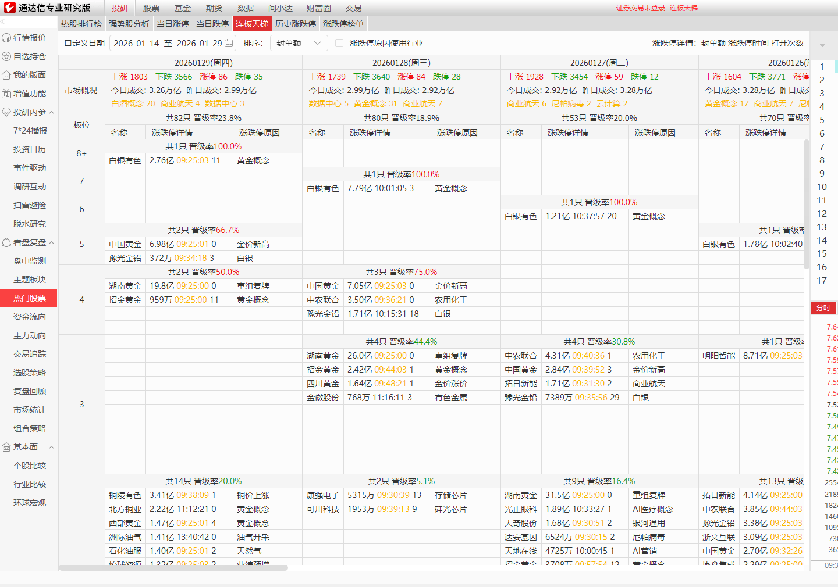
 | 请求示例 | [{"ReqId":"1100","Market":"0","blockstyle":"3","BkCode":"","FilterBkCode":"","Zdt":"7","ZdtOld":"0","ZfRange":"0","SortIndex":"5","Sort":"0","Page":"0","PageSize":"100","modname":"module_misc.dll"}]
异动相关 喂给ai
 |  | 大市值涨 | H301002
 |  | 大市值跌 | H301102
 |  | 大市值买 | H301201
 |  | 大市值卖 | H301301
 |  | 股价闪拉 | H301701
 |  | 股价闪崩 | H301801

A股成交额突破1万亿 | H303001
A股成交额突破2万亿 | H303101
A股成交额突破3万亿 | H303201
 |  |  |  | 涨停潮 | H300701
 |  | 市值突破1000亿 | H303701
 |  | 市值突破10000亿 | H303801
 |  | 大市值涨停 | H301001
 |  | 大市值跌停 | H301101
市场成交额邻日变动幅度大（ 直接变成了增长就报放量30%或者增大1000亿都触发） 沪深京三市成交额增长 | H304501
午盘后，赚钱效应相关数字，市场热度值展示 | H300202
收盘后，赚钱效应相关数字，市场热度值展示 | H300302
 |  |  |  | （开盘5分钟板块指数成分股异动） 板块指数盘初拉升 | H304801
 |  | 高位股调整 | H307901
ETF交易活跃 | H308101
大盘创历史新高目前都是取的 2025122510日新高验证数据方便些 | H308901
 |  |  |  | 板块短线拉升 | H309101
 |  |  |  | 板块午后拉升 | H309201
指数闪拉 | H309401
指数闪跌 | H309501
 |  |  |  | 板指集拉 | H302101
 |  |  |  | 板指集跌 | H302201
新闻搜索关键词

A股异动 | 收评 | 午评 | 连板 | 大涨 | 爆发
集体飙升 | 冲高

相关板块 | 相关个股

大盘描述
板块描述
个股描述
后市分析

